（参考）ITサンプル対象設計書
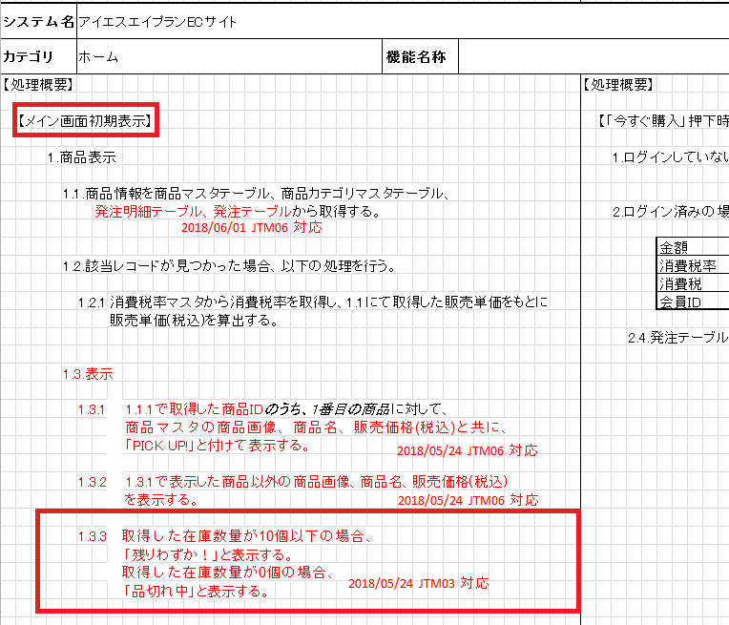
■プログラム仕様書(ホーム).xlsx

